хар-ки присадок
 | Аминные | Фенольные | Полярная молекула | Неполярная молекула | Температура вспышки, ⁰C | Плотность
irganox L-06 | + |  |  |  | 186 | 490 kg/m3
irganox L-57 | + |  |  |  | >185
irganox L-67 | + |  |  |  | > 170
irganox L-135 |  | + |  |  | 152
Агидол -1 |  | + |  |  | 127
Дифениламин | + |  |  |  | 153

 |  |  |  |  |  |  | irganox L-135
 |  |  |  | Дифениламин

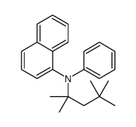
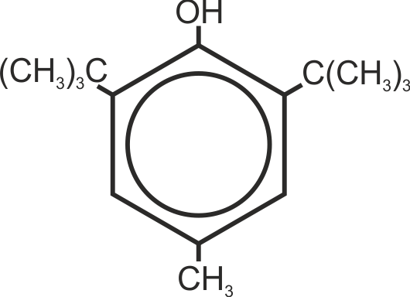

 |  |  |  | irganox L-06 |  |  | Агидол - 1

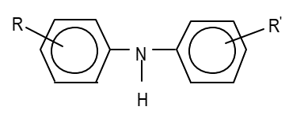

 |  |  |  | irganox L-57

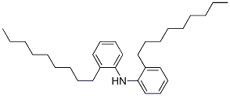

 |  |  | irganox L-67

